Sheet1
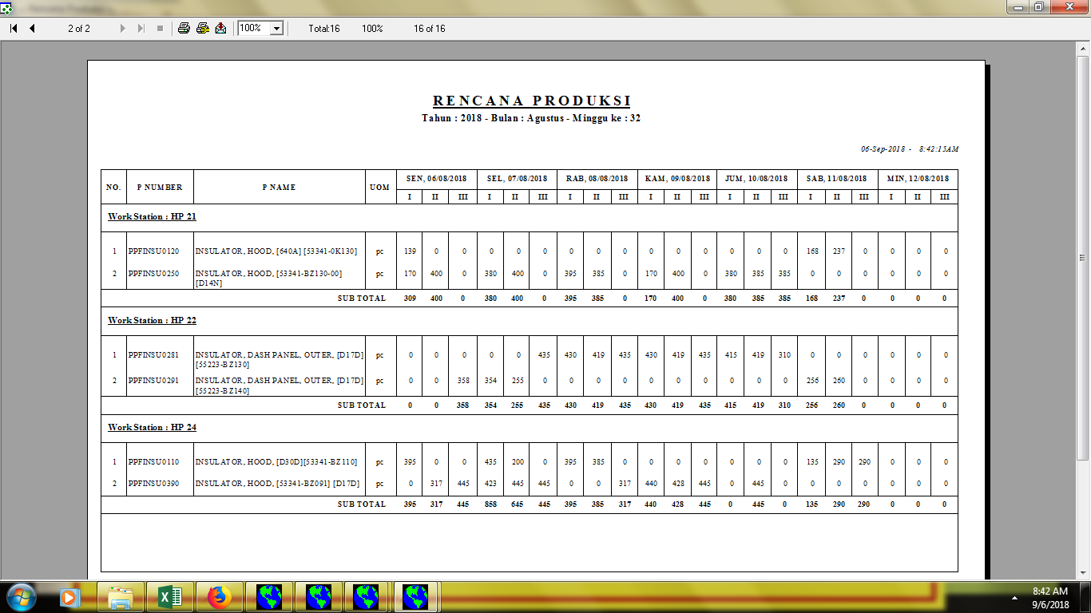

untuk work station hanya 1 work station saja (1 work station bisa di lihat rekapan 1 bulan)
WORK STATION : HP 21 - BULAN : AGUSTUS 2018

dirubah menjadi Week 1

dirubah menjadi Week 2

dirubah menjadi Week 3 (dan seterusnya, sesuai dengan Week /Bulan

